Chi tiết địa chất
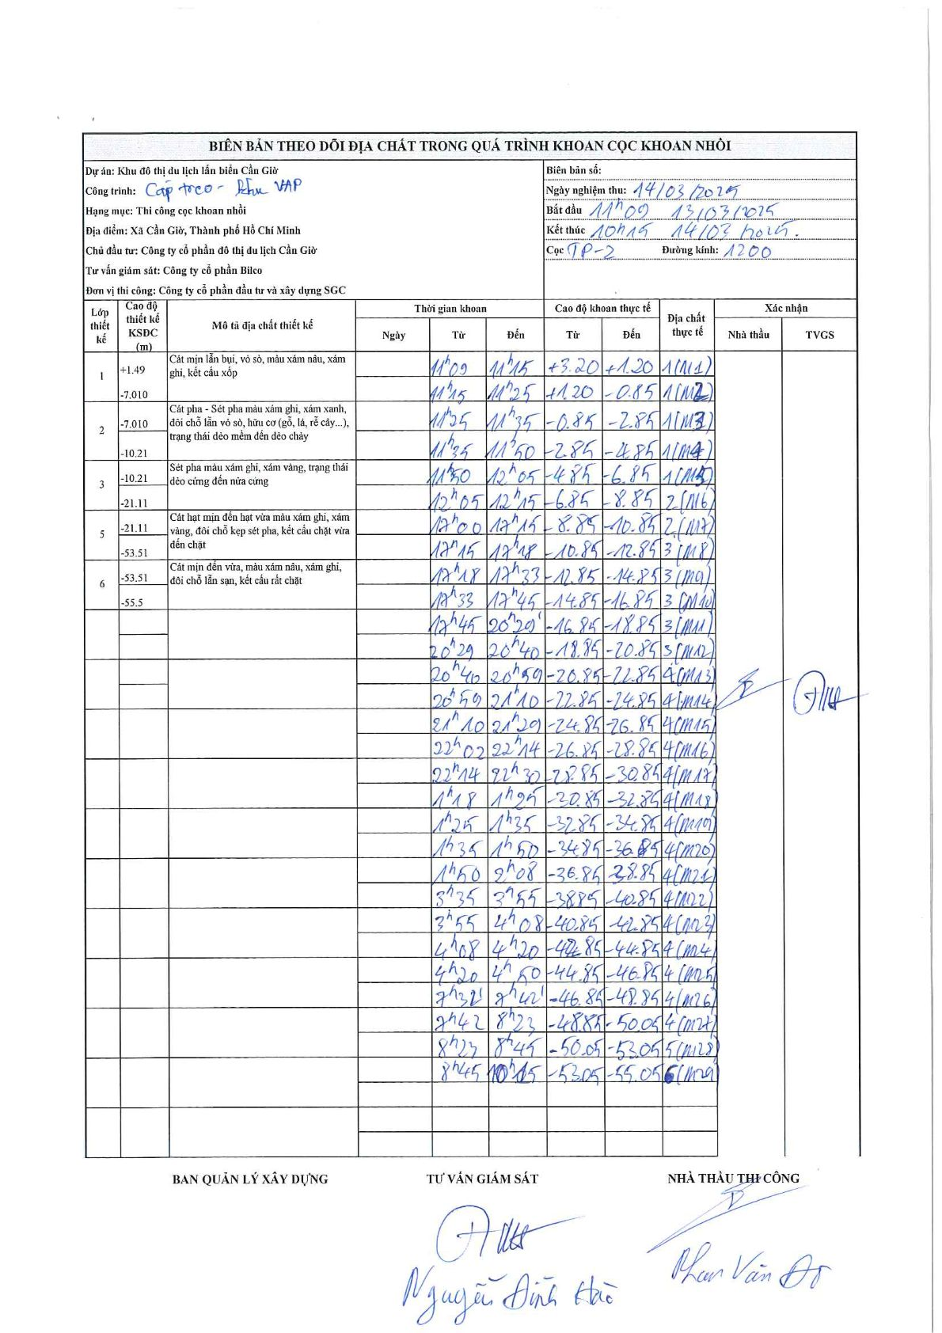
Dự án | Khu đô thị du lịch lấn biển Cần Giờ
Hạng mục | Thi công cọc khoan nhồi
Tên bộ phận | Cáp treo - Khu VAP
Số hiệu cọc | TP-2
Biên bản số
Đường kính | D1200
Bắt đầu thi công | 11:09 13/03/2026
Kết thúc thi công | 10:15 14/03/2026

Địa chất TT | Đường kính | Mô tả lớp thiết kế | Từ (h) | Đến (h) | Cao độ từ | Cao độ đến | T.Gian (h) | Dài (m) | V (m/h) | Ghi chú
1 | D1200 | Cát mịn lẫn bụi, vỏ sò, màu xám nâu, xám ghi, kết cấu xốp | 11:09 13/03/2026 | 11:15 13/03/2026 | 3.2 | 1.2 | 0.1 | 2 | 20
1 | D1200 | Cát mịn lẫn bụi, vỏ sò, màu xám nâu, xám ghi, kết cấu xốp | 11:15 13/03/2026 | 11:25 13/03/2026 | 1.2 | -0.85 | 0.17 | 2.05 | 12.3
1 | D1200 | Cát mịn lẫn bụi, vỏ sò, màu xám nâu, xám ghi, kết cấu xốp | 11:25 13/03/2026 | 11:35 13/03/2026 | -0.85 | -2.85 | 0.17 | 2 | 12
1 | D1200 | Cát mịn lẫn bụi, vỏ sò, màu xám nâu, xám ghi, kết cấu xốp | 11:35 13/03/2026 | 11:50 13/03/2026 | -2.85 | -4.85 | 0.25 | 2 | 8
1 | D1200 | Cát mịn lẫn bụi, vỏ sò, màu xám nâu, xám ghi, kết cấu xốp | 11:50 13/03/2026 | 12:05 13/03/2026 | -4.85 | -6.85 | 0.25 | 2 | 8
2 | D1200 | Cát pha - Sét pha màu xám ghi, xám xanh, đôi chỗ lẫn vỏ sò, hữu cơ (gỗ, lá, rễ cây...), trạng thái dẻo mềm đến dẻo chảy | 12:05 13/03/2026 | 12:15 13/03/2026 | -6.85 | -8.85 | 0.17 | 2 | 12
2 | D1200 | Cát pha - Sét pha màu xám ghi, xám xanh, đôi chỗ lẫn vỏ sò, hữu cơ (gỗ, lá, rễ cây...), trạng thái dẻo mềm đến dẻo chảy | 12:00 13/03/2026 | 12:15 13/03/2026 | -8.85 | -10.85 | 0.25 | 2 | 8 | Ghi nhận mâu thuẫn thời gian tại hiện trường (trùng lắp với lớp trước)
2 | D1200 | Cát pha - Sét pha màu xám ghi, xám xanh, đôi chỗ lẫn vỏ sò, hữu cơ (gỗ, lá, rễ cây...), trạng thái dẻo mềm đến dẻo chảy | 12:15 13/03/2026 | 12:18 13/03/2026 | -10.85 | -12.85 | 0.05 | 2 | 40
3 | D1200 | Sét pha màu xám ghi, xám vàng, trạng thái dẻo cứng đến nửa cứng | 12:18 13/03/2026 | 12:33 13/03/2026 | -12.85 | -14.85 | 0.25 | 2 | 8
3 | D1200 | Sét pha màu xám ghi, xám vàng, trạng thái dẻo cứng đến nửa cứng | 12:33 13/03/2026 | 12:45 13/03/2026 | -14.85 | -16.85 | 0.2 | 2 | 10
3 | D1200 | Sét pha màu xám ghi, xám vàng, trạng thái dẻo cứng đến nửa cứng | 12:45 13/03/2026 | 20:29 13/03/2026 | -16.85 | -18.85 | 7.73 | 2 | 0.26
3 | D1200 | Sét pha màu xám ghi, xám vàng, trạng thái dẻo cứng đến nửa cứng | 20:29 13/03/2026 | 20:40 13/03/2026 | -18.85 | -20.85 | 0.18 | 2 | 10.91
4 | D1200 |  | 20:40 13/03/2026 | 20:59 13/03/2026 | -20.85 | -22.85 | 0.32 | 2 | 6.32
4 | D1200 |  | 20:59 13/03/2026 | 21:10 13/03/2026 | -22.85 | -24.85 | 0.18 | 2 | 10.91
4 | D1200 |  | 21:10 13/03/2026 | 21:29 13/03/2026 | -24.85 | -26.85 | 0.32 | 2 | 6.32
4 | D1200 |  | 22:02 13/03/2026 | 22:14 13/03/2026 | -26.85 | -28.85 | 0.2 | 2 | 10
4 | D1200 |  | 22:14 13/03/2026 | 22:30 13/03/2026 | -28.85 | -30.85 | 0.27 | 2 | 7.5
4 | D1200 |  | 01:18 14/03/2026 | 01:25 14/03/2026 | -30.85 | -32.85 | 0.12 | 2 | 17.14
4 | D1200 |  | 01:25 14/03/2026 | 01:35 14/03/2026 | -32.85 | -34.85 | 0.17 | 2 | 12
4 | D1200 |  | 01:35 14/03/2026 | 01:50 14/03/2026 | -34.85 | -36.85 | 0.25 | 2 | 8
4 | D1200 |  | 01:50 14/03/2026 | 02:08 14/03/2026 | -36.85 | -38.85 | 0.3 | 2 | 6.67
4 | D1200 |  | 03:35 14/03/2026 | 03:55 14/03/2026 | -38.85 | -40.85 | 0.33 | 2 | 6
4 | D1200 |  | 03:55 14/03/2026 | 04:08 14/03/2026 | -40.85 | -42.85 | 0.22 | 2 | 9.23
4 | D1200 |  | 04:08 14/03/2026 | 04:20 14/03/2026 | -42.85 | -44.85 | 0.2 | 2 | 10
4 | D1200 |  | 04:20 14/03/2026 | 04:50 14/03/2026 | -44.85 | -46.85 | 0.5 | 2 | 4
4 | D1200 |  | 07:32 14/03/2026 | 07:42 14/03/2026 | -46.85 | -48.85 | 0.17 | 2 | 12
4 | D1200 |  | 07:42 14/03/2026 | 08:23 14/03/2026 | -48.85 | -50.05 | 0.68 | 1.2 | 1.76
5 | D1200 | Cát hạt mịn đến hạt vừa màu xám ghi, xám vàng, đôi chỗ kẹp sét pha, kết cấu chặt vừa đến chặt | 08:23 14/03/2026 | 08:45 14/03/2026 | -50.05 | -53.05 | 0.37 | 3 | 8.18
6 | D1200 | Cát mịn đến vừa, màu xám nâu, xám ghi, đôi chỗ lẫn sạn, kết cấu rất chặt | 08:45 14/03/2026 | 10:15 14/03/2026 | -53.05 | -55.05 | 1.5 | 2 | 1.33

ẢNH BIÊN BẢN GỐC

